상품제안서
테크마스터 28 in 1 드라이버세트 | 상품코드: S45217

 |  |  |  |  |  |  | 02-713-8555 | www.synergygift.co.kr
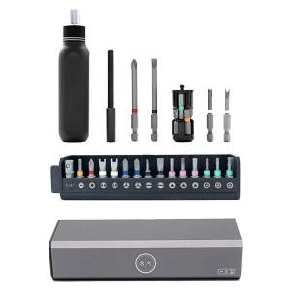

【상세/제작정보】

【인쇄/포장옵션】 | 실크, DTF필름전사 / 포장지포장

【공급단가】 | 수량 | 20~ | 50~ | 100~ | 300~ | 500~
*VAT별도 | 단가 | 30,680원 | 29,020원 | 27,610원 | 26,900원 | 25,960원

【상품 URL】 | https://www.synergygift.co.kr:443/src/goods_detail.php?gdno=45217

